アレルギー個票提出者一覧表
食物アレルギー個票提出者一覧表

１ 食物アレルギー対応が必要な方について、以下に名前とエピペン所持の有無を記入し、個票を添えて提出してください。
２ 対象者がいない場合には、氏名欄に「該当者なし」と明記してください。
３ 食事申込書、本票、食物アレルギー個票（該当者がある場合）の３つを、申請書と一緒に利用日の15日前までに提出してください。

団体名 |  |  |  |  |  |  | 利用日 | ～
団体記入 |  |  |  | ※ 食堂記入
番号 | 年 組 | エピペン所持 | 氏 名 | アレルゲン
こちらは，記入不要です。
例 | 2年３組 | 〇 | 青少 健太郎 |  | 保護者と確認 | 朝
 |  |  |  |  | 除去・代替あり | 昼
 |  |  |  |  | 除去・代替なし | 夕
1 |  |  |  |  | 保護者と確認 | 朝
 |  |  |  |  | 除去・代替あり | 昼
 |  |  |  |  | 除去・代替なし | 夕
2 |  |  |  |  | 保護者と確認 | 朝
 |  |  |  |  | 除去・代替あり | 昼
 |  |  |  |  | 除去・代替なし | 夕
3 |  |  |  |  | 保護者と確認 | 朝
 |  |  |  |  | 除去・代替あり | 昼
 |  |  |  |  | 除去・代替なし | 夕
団体名 |  |  |  |  |  |  | 利用日
団体記入 |  |  |  | ※ 食堂記入
番号 | 年 組 | エピペン所持 | 氏 名 | アレルゲン
4 |  |  |  |  | 保護者と確認 | 朝
 |  |  |  |  | 除去・代替あり | 昼
 |  |  |  |  | 除去・代替なし | 夕
5 |  |  |  |  | 保護者と確認 | 朝
 |  |  |  |  | 除去・代替あり | 昼
 |  |  |  |  | 除去・代替なし | 夕
6 |  |  |  |  | 保護者と確認 | 朝
 |  |  |  |  | 除去・代替あり | 昼
 |  |  |  |  | 除去・代替なし | 夕
7 |  |  |  |  | 保護者と確認 | 朝
 |  |  |  |  | 除去・代替あり | 昼
 |  |  |  |  | 除去・代替なし | 夕
団体名 |  |  |  |  |  |  | 利用日
団体記入 |  |  |  | ※ 食堂記入
番号 | 年 組 | エピペン所持 | 氏 名 | アレルゲン
8 |  |  |  |  | 保護者と確認 | 朝
 |  |  |  |  | 除去・代替あり | 昼
 |  |  |  |  | 除去・代替なし | 夕
9 |  |  |  |  | 保護者と確認 | 朝
 |  |  |  |  | 除去・代替あり | 昼
 |  |  |  |  | 除去・代替なし | 夕
10 |  |  |  |  | 保護者と確認 | 朝
 |  |  |  |  | 除去・代替あり | 昼
 |  |  |  |  | 除去・代替なし | 夕
11 |  |  |  |  | 保護者と確認 | 朝
 |  |  |  |  | 除去・代替あり | 昼
 |  |  |  |  | 除去・代替なし | 夕
団体名 |  |  |  |  |  |  | 利用日
団体記入 |  |  |  | ※ 食堂記入
番号 | 年 組 | エピペン所持 | 氏 名 | アレルゲン
12 |  |  |  |  | 保護者と確認 | 朝
 |  |  |  |  | 除去・代替あり | 昼
 |  |  |  |  | 除去・代替なし | 夕
13 |  |  |  |  | 保護者と確認 | 朝
 |  |  |  |  | 除去・代替あり | 昼
 |  |  |  |  | 除去・代替なし | 夕
14 |  |  |  |  | 保護者と確認 | 朝
 |  |  |  |  | 除去・代替あり | 昼
 |  |  |  |  | 除去・代替なし | 夕
15 |  |  |  |  | 保護者と確認 | 朝
 |  |  |  |  | 除去・代替あり | 昼
 |  |  |  |  | 除去・代替なし | 夕
団体名 |  |  |  |  |  |  | 利用日
団体記入 |  |  |  | ※ 食堂記入
番号 | 年 組 | エピペン所持 | 氏 名 | アレルゲン
16 |  |  |  |  | 保護者と確認 | 朝
 |  |  |  |  | 除去・代替あり | 昼
 |  |  |  |  | 除去・代替なし | 夕
17 |  |  |  |  | 保護者と確認 | 朝
 |  |  |  |  | 除去・代替あり | 昼
 |  |  |  |  | 除去・代替なし | 夕
18 |  |  |  |  | 保護者と確認 | 朝
 |  |  |  |  | 除去・代替あり | 昼
 |  |  |  |  | 除去・代替なし | 夕
19 |  |  |  |  | 保護者と確認 | 朝
 |  |  |  |  | 除去・代替あり | 昼
 |  |  |  |  | 除去・代替なし | 夕
【

アレルギー個票
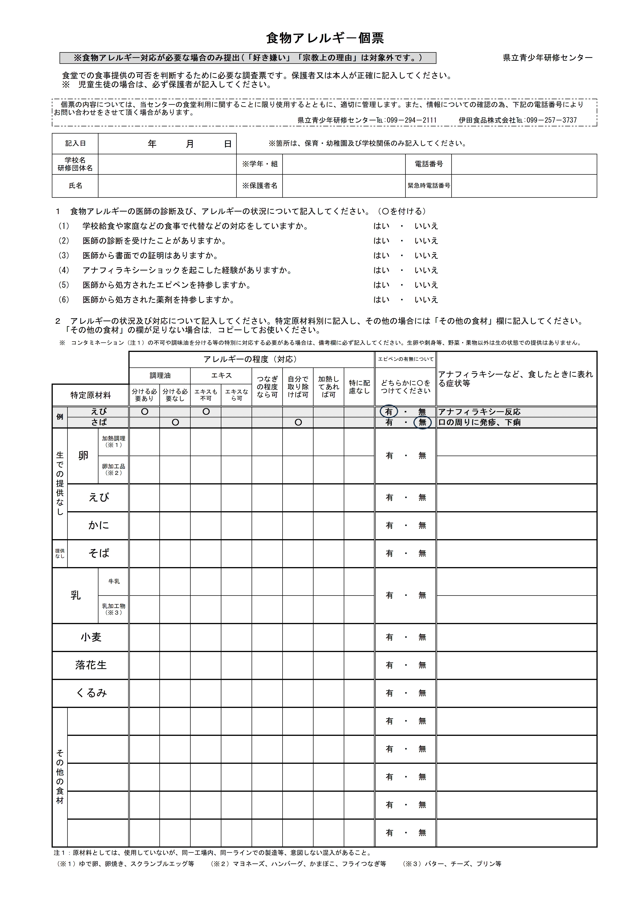

ki

